Лист 1
Прайс-лист
МИР ПРЯЖИ

В валюте: руб. (курс 1).
Цены указаны на 07.08.2020

№ | Номенклатура/ Характеристика номенклатуры | Описание | Изображение | Артикул | Цена | Ед. | Остаток | Ссылка на сайт
 | Набор мини-ножей для вырубки «Beacon St. Chapel» | Набор мини-ножей для вырубки «Beacon St. Chapel» | 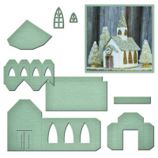 | GLD-012 | 1430.72 |  |  | Изображение
 | Набор мини-ножей для вырубки «Beacon St. Chapel» |  |  |  | 1430.72 | шт | 4 | Изображение
 | Набор мини-ножей для вырубки «Chandelier» | Набор мини-ножей для вырубки «Chandelier» | 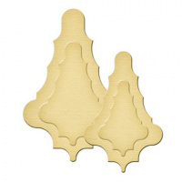 | GLD-004 | 307.15 |  |  | Изображение
 | Набор мини-ножей для вырубки «Chandelier» |  |  |  | 307.15 | шт | 20 | Изображение
 | Набор мини-ножей для вырубки «Crown Circle» | Набор мини-ножей для вырубки «Crown Circle» | 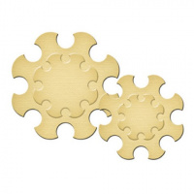 | GLD-003 | 307.15 |  |  | Изображение
 | Набор мини-ножей для вырубки «Crown Circle» |  |  |  | 307.15 | шт | 20 | Изображение
 | Набор мини-ножей для вырубки «Family Heirlooms Crest» | Набор мини-ножей для вырубки «Family Heirlooms Crest» |  | GLD-015 | 950.48 |  |  | Изображение
 | Набор мини-ножей для вырубки «Family Heirlooms Crest» |  |  |  | 950.48 | шт | 6 | Изображение
 | Набор мини-ножей для вырубки «Fleur de Flourish» | Набор мини-ножей для вырубки «Fleur de Flourish» | 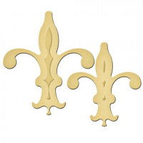 | GLD-002 | 307.15 |  |  | Изображение
 | Набор мини-ножей для вырубки «Fleur de Flourish» |  |  |  | 307.15 | шт | 29 | Изображение
 | Набор мини-ножей для вырубки «Garden Blooms» | Набор мини-ножей для вырубки «Garden Blooms» | 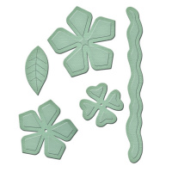 | GLD-014 | 950.48 |  |  | Изображение
 | Набор мини-ножей для вырубки «Garden Blooms» |  |  |  | 950.48 | шт | 2 | Изображение
 | Набор мини-ножей для вырубки «Hearts» | Набор мини-ножей для вырубки «Hearts» |  | GLD-001 | 307.15 |  |  | Изображение
 | Набор мини-ножей для вырубки «Hearts» |  |  |  | 307.15 | шт | 15 | Изображение
 | Набор мини-ножей для вырубки «Iron Cross» | Набор мини-ножей для вырубки «Iron Cross» | 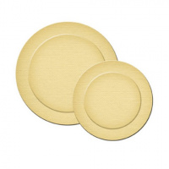 | GLD-005 | 307.15 |  |  | Изображение
 | Набор мини-ножей для вырубки «Iron Cross» |  |  |  | 307.15 | шт | 20 | Изображение
 | Набор мини-ножей для вырубки «Shield» | Набор мини-ножей для вырубки «Shield» | 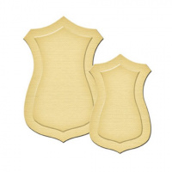 | GLD-006 | 307.15 |  |  | Изображение
 | Набор мини-ножей для вырубки «Shield» |  |  |  | 307.15 | шт | 19 | Изображение
 | Набор ножей Бабочки 1 | Набор ножей Бабочки 1 | 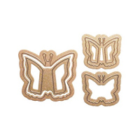 | MD2-008 | 430.22 |  |  | Изображение
 | Набор ножей Бабочки 1 |  |  |  | 430.22 | шт | 27 | Изображение
 | Набор ножей Дома 1 | Набор ножей Дома 1 | 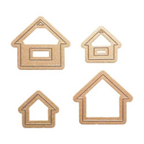 | MD2-003 | 430.22 |  |  | Изображение
 | Набор ножей Дома 1 |  |  |  | 430.22 | шт | 15 | Изображение
 | Набор ножей Дома 2 | Набор ножей Дома 2 | 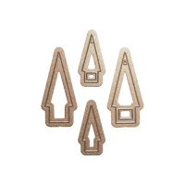 | MD2-010 | 430.22 |  |  | Изображение
 | Набор ножей Дома 2 |  |  |  | 430.22 | шт | 7 | Изображение
 | Набор ножей Квадраты 1 | Набор ножей Квадраты 1 | 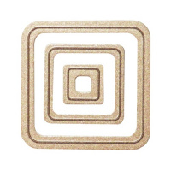 | MD1-002 | 430.22 |  |  | Изображение
 | Набор ножей Квадраты 1 |  |  |  | 430.22 | шт | 20 | Изображение
 | Набор ножей Квадраты 2 | Набор ножей Квадраты 2 | 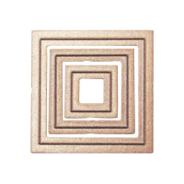 | MD1-008 | 430.22 |  |  | Изображение
 | Набор ножей Квадраты 2 |  |  |  | 430.22 | шт | 19 | Изображение
 | Набор ножей Круги 1 | Набор ножей Круги 1 | 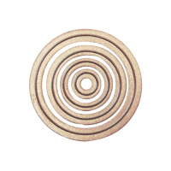 | MD1-007 | 430.22 |  |  | Изображение
 | Набор ножей Круги 1 |  |  |  | 430.22 | шт | 11 | Изображение
 | Набор ножей Круги 3 | Набор ножей Круги 3 | 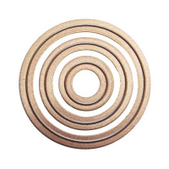 | MD1-012 | 430.22 |  |  | Изображение
 | Набор ножей Круги 3 |  |  |  | 430.22 | шт | 1 | Изображение
 | Набор ножей Лилии | Набор ножей Лилии | 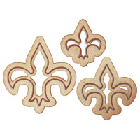 | MD1-011 | 430.22 |  |  | Изображение
 | Набор ножей Лилии |  |  |  | 430.22 | шт | 38 | Изображение
 | Набор ножей Овалы | Набор ножей Овалы | 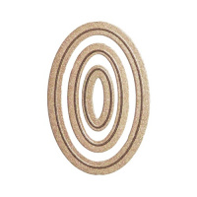 | MD1-001 | 430.22 |  |  | Изображение
 | Набор ножей Овалы |  |  |  | 430.22 | шт | 16 | Изображение
 | Набор ножей Платья 1 | Набор ножей Платья 1 | 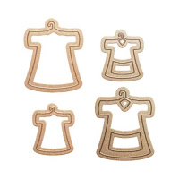 | MD2-002 | 430.22 |  |  | Изображение
 | Набор ножей Платья 1 |  |  |  | 430.22 | шт | 13 | Изображение
 | Набор ножей Платья 2 | Набор ножей Платья 2 | 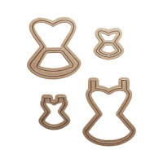 | MD2-007 | 430.22 |  |  | Изображение
 | Набор ножей Платья 2 |  |  |  | 430.22 | шт | 17 | Изображение
 | Набор ножей Прямоугольники 1 | Набор ножей Прямоугольники 1 | 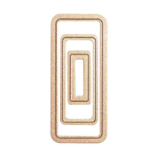 | MD1-003 | 430.22 |  |  | Изображение
 | Набор ножей Прямоугольники 1 |  |  |  | 430.22 | шт | 19 | Изображение
 | Набор ножей Прямоугольники 2 | Набор ножей Прямоугольники 2 | 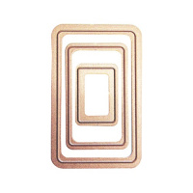 | MD1-013 | 430.22 |  |  | Изображение
 | Набор ножей Прямоугольники 2 |  |  |  | 430.22 | шт | 19 | Изображение
 | Набор ножей Птицы 1 | Набор ножей Птицы 1 | 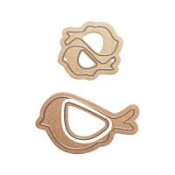 | MD2-011 | 430.22 |  |  | Изображение
 | Набор ножей Птицы 1 |  |  |  | 430.22 | шт | 20 | Изображение
 | Набор ножей Рамки 2 | Набор ножей Рамки 2 | 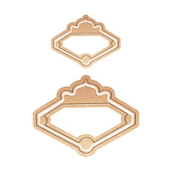 | MD2-012 | 430.22 |  |  | Изображение
 | Набор ножей Рамки 2 |  |  |  | 430.22 | шт | 12 | Изображение
 | Набор ножей Сердца 1 | Набор ножей Сердца 1 |  | MD1-005 | 430.22 |  |  | Изображение
 | Набор ножей Сердца 1 |  |  |  | 430.22 | шт | 18 | Изображение
 | Набор ножей Сердца 2 | Набор ножей Сердца 2 | 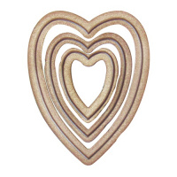 | MD1-010 | 430.22 |  |  | Изображение
 | Набор ножей Сердца 2 |  |  |  | 430.22 | шт | 20 | Изображение
 | Набор ножей Сердца 3 | Набор ножей Сердца 3 | 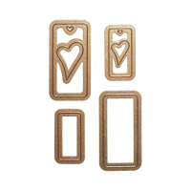 | MD2-009 | 430.22 |  |  | Изображение
 | Набор ножей Сердца 3 |  |  |  | 430.22 | шт | 26 | Изображение
 | Набор ножей Собаки 1 | Набор ножей Собаки 1 | 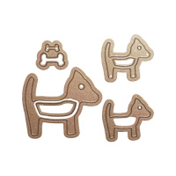 | MD2-005 | 430.22 |  |  | Изображение
 | Набор ножей Собаки 1 |  |  |  | 430.22 | шт | 7 | Изображение
 | Набор ножей Треугольники 1 | Набор ножей Треугольники 1 | 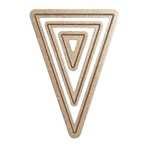 | MD1-004 | 430.22 |  |  | Изображение
 | Набор ножей Треугольники 1 |  |  |  | 430.22 | шт | 17 | Изображение
 | Набор ножей Треугольники 2 | Набор ножей Треугольники 2 | 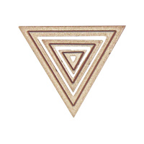 | MD1-009 | 430.22 |  |  | Изображение
 | Набор ножей Треугольники 2 |  |  |  | 430.22 | шт | 20 | Изображение
 | Набор ножей Цветы 1 | Набор ножей Цветы 1 | 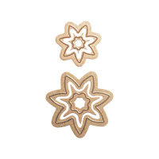 | MD2-004 | 430.22 |  |  | Изображение
 | Набор ножей Цветы 1 |  |  |  | 430.22 | шт | 17 | Изображение
 | Набор ножей Черепахи 1 | Набор ножей Черепахи 1 | 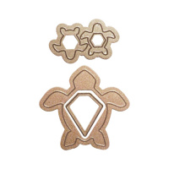 | MD2-006 | 430.22 |  |  | Изображение
 | Набор ножей Черепахи 1 |  |  |  | 430.22 | шт | 17 | Изображение

